Mock
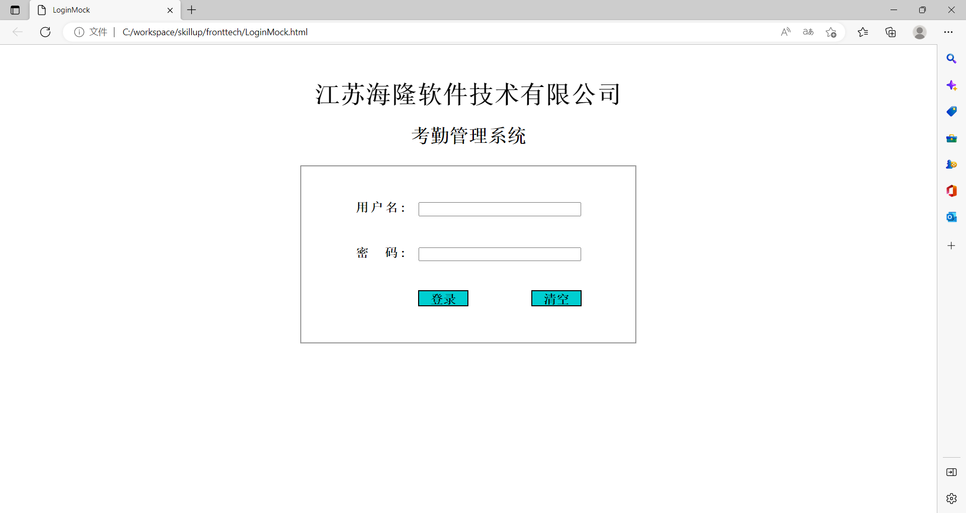
HYRON(D311)_考勤系统

画面名 | 登录画面 | 画面ID | Login | 作成者 | 王涛 | 更新者

 | 1.画面mock

